상품제안서
마이보틀 스트로우 트라이탄 500ml | 상품코드: F17320

 |  |  |  |  |  |  | 02-412-0044 | www.easy1.co.kr
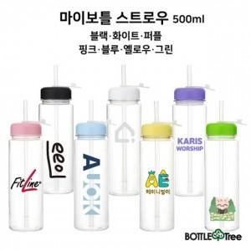

【상세/제작정보】 | 내열도와 내구성이 우수한 트라이탄

【인쇄/포장옵션】 | 실크 / 포장지포장

【공급단가】 | 수량 | 100~ | 300~ | 500~ | 1,000~ | 3,000~
*VAT별도 | 단가 | 2,280원 | 2,240원 | 2,180원 | 2,140원 | 2,090원

【상품 URL】 | https://easy1.co.kr:443/src/goods_detail.php?gdno=17320

